关系图
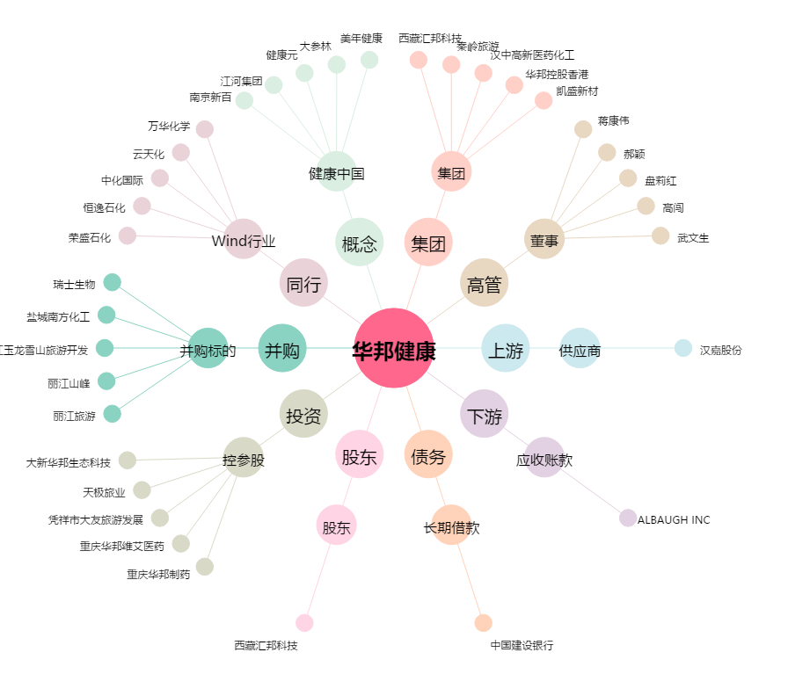
华邦健康[002004.SZ] - 关系概览图

